Tabelle1
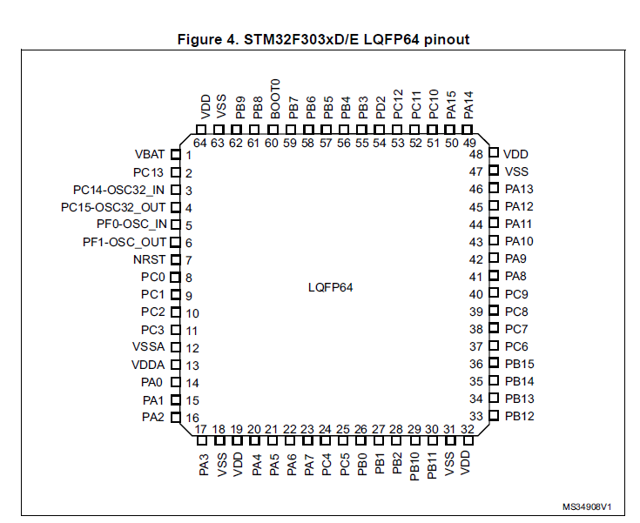
Pin Nr. | Pinname | Funktion im Projekt | Funktionsbaustein | Zusatzinfos
25 | PC5 | RS485_UART_RX_A | RS485 Tranceiver mit UART Controllers verbinden, Motor A | USART_RX | Abschlusswiderstand hinzufügen
24 | PC4 | RS485_UART_TX_A |  | USART_TX
22 | PA6 | DE_A |  | GPIO
23 | PA7 | ~RE_A |  | GPIO
30 | PB11 | RS485_UART_RX_B | RS485 Tranceiver mit UART Controllers verbinden, Motor B | USART_RX | Abschlusswiderstand hinzufügen
29 | PB10 | RS485_UART_TX_B |  | USART_TX
27 | PB1 | DE_B |  | GPIO
28 | PB2 | ~RE_B |  | GPIO
33 | PB12 | JX_Signal | Drei Joystickachsen auf ADC und zwei Knöpfe des Joystick auf GPIO | ADC Pin | Spannungsteiler notwendig
35 | PB14 | JY_Signal |  | ADC Pin
36 | PB15 | JZ_Signal |  | ADC Pin
34 | PB13 | JT_1 |  | GPIO
37 | PC6 | JT_2 |  | GPIO
 | GND | GND | Anschluss des Display, mit SPI | Pin 1 Display | Lötbrücke unbedingt Löten, so wie in Datenblatt beschrieben
 | 3.3V | 3_3V_LCD |  | Versorgungsspannung Pin 2 Display
51 | PC10 | LCD_SCLK |  | Pin 6 Display
53 | PC12 | LCD_MOSI |  | Pin 5 Display
50 | PA15 | LCD_CS |  | Pin 4 Display
54 | PD2 | LCD_RES |  | Pin 16 Display
52 | PC11 | LCD_MISO |  | Potentiell unnötig, Pin 7
 | 5V | LCD_A_BL |  | Versorgung mit 5V, (5V-3.3V)/45mA, einen Widerstand mit 40 und einen mit 50 Ohm, Pin 17 Display
 | GND | LCD_C_BL |  | Ansschließen an GND, Pin 18 Display
 |  | LCD_VEE |  | 3,3 V mit Poti verbinden und dann an VEE, Beschaltung in Datenblatt hinterlegt, zusätzlicher Kondensator, Pin 3 Display
7 | NRST | Reset Button
46 | PA13 | SWDIO
49 | PA14 | SWCLK
55 | PB3 | SWO ( JTDO-TraceSWO)
 |  | GND
 |  | Vtref_3.3V | nicht zusätzlich das Board über Debugger aktiv mit Spannung versorgen, sonst kann das Board kaputt gehen, muss man mit dem Stekcer im Labor überprüfen, welche Pins er hat

